Blad2
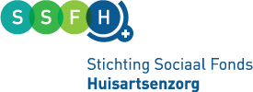

Model begroting:
Stimuleringsregeling stageplaatsen doktersassistenten, praktijkondersteuners, en triagisten 2022

Code voor SSFH:
Datum:
Projectnaam:
Projectaanvrager:

Omschrijving activiteiten | aantal uren | uurtarief = max 50 | Totaal

Totaal |  |  | -
Out of pocket kosten/inkoop | Aantal | Prijs | Totaal

Totaal |  |  | -
Totale kosten project |  |  | -

Scholings- en verletkosten en productieverlies van medewerkers worden niet gefi nancierd binnen de stimuleringsregeling. Wel de interne
uren die betrekking hebben op de ontwikkeling en implementatie van de innovatieve aanpak, met een maximum van € 50,- per uur.
NB: een post als onvoorzien is niet te subsidiëren.

Bijdrage SSFH is 50% met een max. van € 25.000 |  |  | -

